Worksheet
 |  |  |  |  | 8 (812) 565 05 34 |  |  | sales@miniworks.ru
 |  |  |  |  | Элиста |  |  | отдел продаж
 |  |  | Адрес |  |  |  |  | Режим работы
 |  |  | Элиста |  |  |  |  | Пн – Пт: с 8:00 до 18:00
40-40M8.D32x30
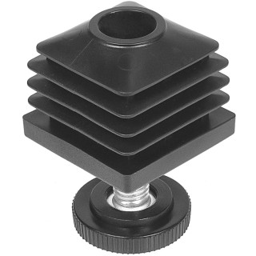 |  | 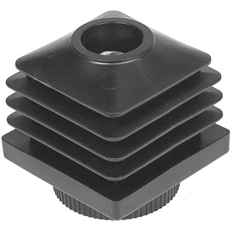 |  | 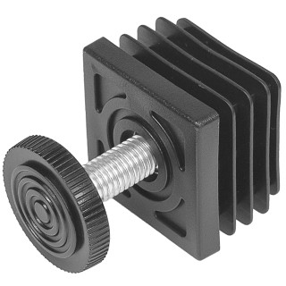 |  |  |  |  |  | 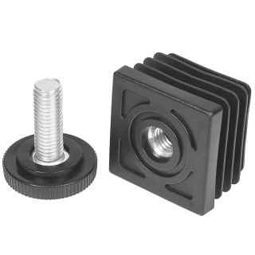
Артикул |  | Цвет |  | от 10000 | от 5000 | от 1000 | от 500 | от 100 | розница | Наличие на 28.07.2026
40-40M8.D32x30 |  | черный |  | 37.43р. | 39.52р. | 43.23р. | 47.98р. | 53.39р. | 95.00р. | 30361
40-40M8.D32x30B |  | белый |  | 37.43р. | 39.52р. | 43.23р. | 47.98р. | 53.39р. | 95.00р. | 3300
40-40M8.D32x30G |  | серый |  | 37.43р. | 39.52р. | 43.23р. | 47.98р. | 53.39р. | 95.00р. | 4400
 | Все цены указаны в рублях и включают в себя НДС. Все цены указаны при условии 100% предоплаты и действительны в течение 5 дней. Все цены указаны при условии самовывоза продукции со склада в г. Элиста (для иногородних клиентов доставка до склада ТК в г. Элиста бесплатна). Все цены указаны за стандартный цвет для каждого вида изделия (изменение цвета на любой из предлагаемой палитры +20% к стоимости, изменение цвета на любой по системе RAL +50% к стоимости). О возможных сроках поставки заказного товара, необходимо уточнять заранее

